受講申込書
 |  |  |  |  |  |  |  |  |  |  |  |  |  |  |  |  |  |  |  |  |  | 別 添
「リスクアセスメントの実務者教育」開講のご案内及び申込書
リスクアセスメントとは、事業場にある危険性や有害性の特定、リスクの見積り、優先度の設定、リスク低減措置の決定の一連の手順をいい、事業者は、その結果に基づいて適切な労働災害防止対策を講じる必要があります。 労働安全衛生法では、「危険性又は有害性等の調査及びその結果に基づく措置」として、製造業や建設業等の事業場の事業者は、リスクアセスメント及びその結果に基づく措置の実施に取り組むことが努力義務とされておりまして、その適切かつ有効の実施のために、厚生労働省から「危険性又は有害性等の調査等に関する指針」 が公表されています。 当協会では、事業者がリスクアセスメントを導入するに際し、中心的な立場の方や職場のリーダー等を対象にリスクアセスメントの考え方、実施方法、仕組みといった基本についての教育を実施しますのでご案内いたします。

１ | 開催日時 |  |  |  | 2023年7月14日(金) 9：00～16：10

２ | 会場 |  |  |  | 成田国際文化会館 国際会議室
 |  |  |  |  |  | (成田市土屋303/TEL 0476-23-1331)

3 | カリキュラム（全６時間）
 |  |  |  |  |  | 第１ リスクアセスメントの目的と意義 |  |  |  |  |  |  |  |  | 第２リスクアセスメントの進め方
 |  |  |  |  |  | 【１】労働安全衛生法上の位置づけと指針 |  |  |  |  |  |  |  |  | 【１】リスクアセスメントの手順
 |  |  |  |  |  | １．労働災害の発生状況 |  |  |  |  |  |  |  |  | １．リスクアセスメントの導入と実施の手順
 |  |  |  |  |  | ２．法令遵守と自主的安全衛生管理 |  |  |  |  |  |  |  |  | ２．管理体制等の整備
 |  |  |  |  |  | ３．リスクアセスメントの指針 |  |  |  |  |  |  |  |  | 【２】リスクアセスメントの方法
 |  |  |  |  |  | ４．労働安全衛生マネジメントシステムとの関係 |  |  |  |  |  |  |  |  | １．危険性または有害性の特定（危険源の特定）
 |  |  |  |  |  | 【２】リスクアセスメントの目的 |  |  |  |  |  |  |  |  | ２．リスクの見積り
 |  |  |  |  |  | １．リスクアセスメントの目的 |  |  |  |  |  |  |  |  | 【３】リスクの低減対策
 |  |  |  |  |  | ２．リスクアセスメントの効果 |  |  |  |  |  |  |  |  | １．リスク低減措置の検討
 |  |  |  |  |  | 【３】リスクアセスメントの考え方 |  |  |  |  |  |  |  |  | ２．残留リスクについて
 |  |  |  |  |  | １．労働災害（健康障害を含む）が発生する仕組み |  |  |  |  |  |  |  |  | ３．リスクアセスメント実施状況の記録と見直し
 |  |  |  |  |  | ２．リスクアセスメントの考え方 |  |  |  |  |  |  |  |  | 第３ リスクアセスメントの演習
 |  |  |  |  |  | ３．リスクアセスメントの手順の考え方
【振込の場合はこちらの口座へ】
千葉銀行 成田支店（普）3326177
千葉信用金庫 成田支店（普）0057029
口座名義 (ｼｬ)ﾅﾘﾀﾛｳﾄﾞｳｷｼﾞｭﾝｷｮｳｶｲ
4 | 受講料 |  |  |  | 会員7,800円 非会員8,800円
 |  |  |  |  |  | (いずれもテキスト代・消費税込み)
5 | お申込み方法
 | (1) |  | 下記の「受講申込書」に必要事項をご記入の上、メール、ＦＡＸ、郵送、ご持参のいずれかの方法でお申込みください。受講料は前払いでお願いします。

 | (2) |  | メールでのお申込みの場合は、件名を「リスクアセスメント教育申込」とし、本EXCELデータを添付してください。
 | (3) |  | 通信によりお申込みをいただいたときは、担当者様に事務局より確認の連絡を差し上げます。受講料の入金を確認後、領収書及び受付番号を記載した「受講票」を郵送いたします。受講される方は当日この「受講票」を会場にご持参ください。

会場案内図
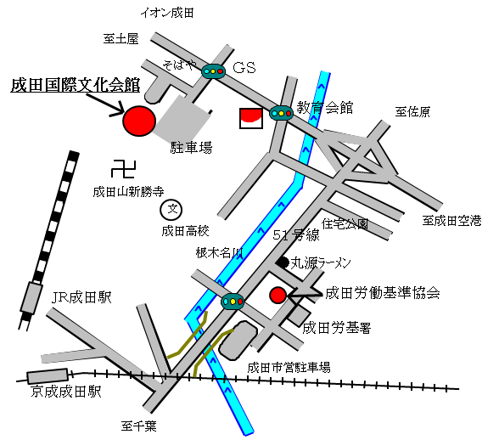
 |  |  |  |  |  |  |  |  |  |  | 5 | お申込み期限 |  |  |  | 2023-07-12

 |  |  |  |  |  |  |  |  |  |  | 6 | お願い
 |  |  |  |  |  |  |  |  |  |  |  | (1) | 筆記用具をご持参ください。
 |  |  |  |  |  |  |  |  |  |  |  | (2) | 新型コロナウィルス感染防止対策のため、検温、マスク着用、手指消毒にご協力いただく場合があります。

 |  |  |  |  |  |  |  |  |  |  |  | (3) | 会場内に食堂はありませんので、昼食は各自弁当をご持参いただくか、外食でお願いします。会場の共有スペースは食事禁止となっていますので、弁当は講習会場内か自家用車内でお願いします。

▼切り取らないでください

※協会記入欄
お申込み先 |  |  |  | 👉 | 優先 |  | [e-Mail] |  | narita-rouki@gol.com |  |  |  |  |  | [FAX] |  | 0476-23-3594 |  | [TEL] |  | 0476-24-3743
 |  |  |  |  |  |  |  |  |  | リスクアセスメントの実務者教育(2023.7.14) 《受講申込書》
[申込日] |  |  | 令和 年 月 日 |  |  |  |  |  |  |  |  |  |  |  |  |  |  |  |  | 受講番号

受講者 |  | ﾌﾘｶﾞﾅ |  |  |  |  |  |  |  |  |  |  |  | 所属事業場 |  | 名 称
 |  | 氏 名
 |  |  |  |  |  |  |  |  |  |  |  |  |  |  |  | 会員・非会員の別 |  |  | 会員・非会員
 |  |  |  |  |  |  |  |  |  |  |  |  |  |  |  | 所在地
 |  | 生年月日 (西暦) |  |  | 年 月 日
 |  |  |  |  |  |  |  |  |  |  |  |  |  |  |  | ご担当者 |  | 部署
 |  | 現住所 |  |  | 〒 |  |  | － |  |  |  |  |  |  |  |  |  | 氏名
 |  |  |  |  |  |  |  |  |  |  |  |  |  |  |  |  |  | TEL
 |  |  |  |  |  |  |  |  |  |  |  |  |  |  |  |  |  | e-Mail
 |  |  |  |  |  |  |  |  |  |  |  |  |  |  |  |  |  | FAX
 | ☟受講料お支払いの予定をお知らせください（該当する□にチェックを入れてください）

 | [お支払い予定日] |  |  |  |  |  |  | 月 |  | 日まで | [お支払い額]

 |  |  | [お支払い方法]

